Mô hình VPN LAN
VẼ ra thì hợp lý hơn |  | đến |  |  |  |  |  |  | .3 cũng bị mất mạng
 |  | Test 2 chiều:
đứng ở con .3.9 ping ra ngoài |  | 1-2: |  |  | ok | Dial-in
 |  | 1-3: |  |  |  |  | .3.0/24 |  | Dải cho Server
 |  | 1-4: | Dial-out | ok |  |  |  |  | Dải cho các phòng ban
 |  | .1.0/24 |  |  |  | Dial-Out
 | Dải cho Server |  |  |  |  | ok |  | Dial-in
 |  |  |  | ok |  |  |  | ok
 | Dải cho các phòng ban. | Dial-in | Dial-in
 |  | ok

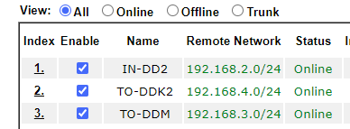
 |  |  |  |  |  |  |  |  |  | Cứ 1 Dial in và 1 Dial Out là đc

 |  |  |  |  |  |  |  |  |  | Test Ping thông 2 chiều giữa 2 giải mạng

 |  |  |  |  |  | ok
 |  | ok | ok |  |  | Dial out
 |  | Dial out | Dial in |  |  |  |  | Dial-out | ok

 |  | .2.0/24 |  |  |  |  | .4.0/24 |  | Dải cho Server
 | Dải cho Server |  | Dial-in |  | Dial-out |  |  |  | Dải cho các phòng ban
 | Dải cho các phòng ban |  |  |  | ok

 | Cấu hình VPN trên DrayTek có chia nhiều VLAN:

 | https://www.anphat.vn/vpn-cac-huong-dan-khac/ket-noi-vpn-nhieu-site/-nhieu-lop-mang-voi-more-subnet |  |  |  |  |  |  | Cho các Lan ping thông được với nhau

Sơ đồ mạng
 |  | 192.168.1.253/24

 |  |  |  | Đang chạy dịch vụ DHCP Server
 |  |  |  | 192.168.1.20 đến 192.168.1.50

 |  |  |  |  |  |  |  |  |  |  |  |  |  |  |  |  |  |  | 86400

 |  |  | Mặc định các Server đều để dải VLAN 1 |  |  | 192.168.1.1/24 |  |  |  |  | 192.168.3.1/24

192.168.1.251/24 |  |  |  |  | Trunk |  |  | VPN |  |  |  |  |  | Trunk |  | 192.168.3.10/24

192.168.1.0/24
 |  |  |  |  |  | Off DHCP
 |  |  |  |  |  |  |  |  |  |  |  |  |  |  |  |  |  | Có ý tưởng mà chưa viết ra đc nhỉ.

 |  |  |  |  |  |  |  | VPN | VPN |  |  |  |  |  | Phải thực hiện VPN trên từng dải mạng
 |  |  |  |  |  | VPN |  |  |  |  |  | VPN

Cái Local này này |  | ok |  |  |  |  |  |  |  | MẠNG WIFI khách không truy cập đc vào mạng nội bộ

 | Chưa chắc, nghĩ thế thôi.
 |  |  |  |  |  |  |  |  |  | Do chưa định tuyến VPN giữa dải VLAN khách và dải LAN nội bộ.

 |  |  |  |  |  |  |  |  |  |  |  |  | Pool Từ 50 đến 100
 |  |  |  |  |  | 192.168.2.1/24 |  |  |  |  | 192.168.4.1/24
 |  |  |  |  | Trunk

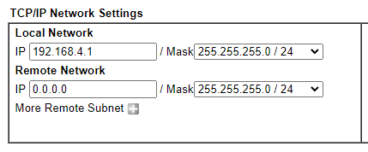
 |  |  |  |  |  |  |  |  |  |  |  |  |  | Trunk
 |  |  |  |  |  |  |  | VPN
 |  |  |  |  |  |  |  |  |  |  |  |  |  |  |  |  |  |  | Nhân sự
 |  |  |  |  |  |  |  |  |  |  | VLAN NHÂN SỰ: 200.108.10.1/24
 |  |  |  |  |  |  | Bài Test |  |  |  | Tạo và đẩy đc VLAN xuống đc dưới Client
 |  |  |  |  |  |  | Bước 1: Rút toàn bộ các thiết bị đang sử dụng vào một Switch 8 cổng
192.168.2.10/24 |  |  |  |  |  |  | Bước 2:Tạo ra một VLAN NHÂN SỰ VÀ ĐẨY xuống Switch
 |  |  |  |  |  |  | Bước 3: Định tuyến VPN cho VLAN này đến dải .1.1 |  |  |  |  |  |  |  |  |  | IT
 |  |  |  |  |  |  | Link hướng dẫn: https://www.anphat.vn/vpn-cac-huong-dan-khac/ket-noi-vpn-nhieu-site/-nhieu-lop-mang-voi-more-subnet
 |  |  |  |  |  |  | Bước 4:Test ping thử từ dải VLAN: 200.108.10.1/24 đến dải 192.168.1.1/24
 |  |  |  |  |  |  | Bước 5:Test ping thử từ dải 192.168.1.0/24 ( Truy cập vào 251) ping đến máy tính thuộc dải VLAN

 |  |  |  |  |  |  | Bước 6:Nếu ko ok thì cấu hình VPN TRÊN modem Virgo 192.168.1.1/24
 |  | Mỗi VLAN của phòng ban phải đến đc VLAN của Server |  |  |  |  | VPN đến dải .4.1
Server nội bộ: định tuyến trong Modem |  |  |  |  |  |  | Test thử lại

Server ngoài Modem: phải định tuyến qua VPN

Cấu hình LAN1 với LAN2
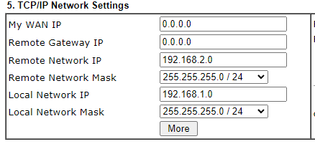
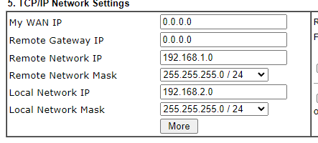
MODEM: 192.168.1.0/24 |  |  | MODEM: 192.168.2.0/24
 | .1.1 | .2.1

Set IP tĩnh cho DD2
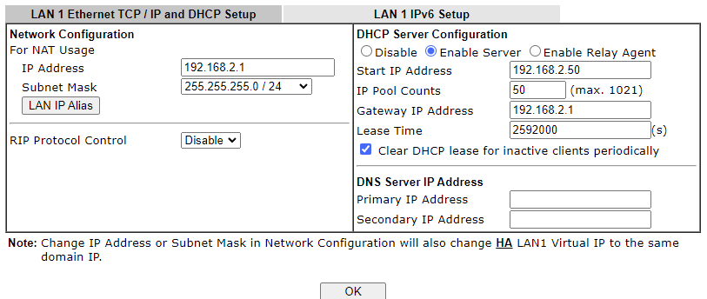
 |  |  |  | Dải IP | Loại IP | Thiết bị sử dụng
 |  |  |  | 20 ----> 50 | DHCP | Laptop, Surface
 |  |  |  | 53----> 129 | Tĩnh | Máy tính để bàn
 |  |  |  | 130----> 190 | Tĩnh | Máy in
 |  |  |  | 191 ----> 200 | Tĩnh | Unifi Wifi
 |  |  |  | 200 ---> 254 | Tĩnh | Camera
 |  | 192.168.2.9

 |  |  | 192.168.2.10
DrayTek Virgo
 | 192.168.2.1/24

Đang cấu hình DHCP: Pool 192.168.2.50 -----> 192.168.2.100

Sheet2
B1: Tắt DHCP trên Virgo Draytek
B2: Set lại IP như danh sách dưới

DANH SÁCH MÁY TÍNH NHÀ MÁY ĐÔNG DƯƠNG 2 ( Set lại IP tĩnh)
STT | Phòng ban | Tên máy | Domain | Vị trí | Địa chỉ IP | Đã setup lại IP
1 | PC (8 máy) | DD2-DW08(tên cũ DD2- DW01) | dd2.dongduongpla.lan | Nhập kho | 192.168.2.71/24
2 |  | DD2-DW10 ( tên cũ DD2-DW02) |  | Xuất kho | 192.168.2.70/24
3 |  | DD2-DW09( tên cũ DD2-DW03) |  | kho nguyên liệu | 192.168.2.69/24
4 |  | DD2-DP06( tên cũ DD2-DP01) |  | vị trí 2, bàn số 2 | 192.168.2.68/24
5 |  | DD2-DP05 ( tên cũ DD2-DP02) |  | vị trí 1,bàn số 2 | 192.168.2.67/24
6 |  | DD2-DP04 ( tên cũ DD2-DP03) |  | vị trí 1, bàn số 3 | 192.168.2.66/24
7 |  | DD2-SF02 |  | Kho TP | DHCP
8 |  | DD2-LS01 | Ms Quyên | VI TRI 1 PHONG QLSX | DHCP
9 | QC ( 7 máy) | DD2-DQ01 |  | vị trí số 1 phòng QC | 192.168.2.65/24
10 |  | DD2-DQ02 |  | vị trí số 2 phòng QC | 192.168.2.64/24
11 |  | DD2-DQ06 |  | Máy đó | 192.168.2.63/24
12 |  | DEKTOP-RMK-6FAH |  | Máy đó | 192.168.2.62/24
13 |  | DD2-DQ03 |  | Máy đó | 192.168.2.61/24
14 |  | DD2-LQC01 | Mr Huy | MÁY A Huy | DHCP
15 |  | DD2-QC04 |  | NGOAI XUONG SX DD2 | 192.168.2.60/24
16 | ACC( 2 máy) | DD2-DA01 |  | MÁY chiếu TV nhà ăn DD2( phòng PC) | 192.168.2.59/24
17 |  | DD2-DBV01 |  | Phòng bảo vệ DD2 | 192.168.2.58/24
18 | PRO ( 6 máy) | DD2-DS01 |  | vị trí 2 bàn 2 phòng SX | 192.168.2.53/24
19 |  | DD2-DS02 |  | vi tri 3 phong SX | 192.168.2.54/24
20 |  | DD2-DS03 |  | bàn 3 phòng SX | 192.168.2.55/24
21 |  | DD2-DS04 |  | VI TRI 4 PHONG SX | 192.168.2.56/24
22 |  | DD2-DT02 |  | TOOLING DD2 | 192.168.2.57/24
23 |  | DD2-SF01 |  | ENGINEER | DHCP
24 | IT(2 máy) | DCDD2 |  | Phòng Server | 192.168.2.10/24
25 |  | DD2CHILD |  | Phòng Server | 192.168.2.9/24
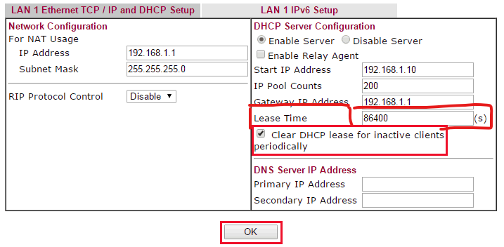
B3: Nếu trùng Ip ko vào mạng thì Set lại như danh sách cũ
B4: Set lại Pool DHCP cho Draytek từ 20---> 50
B5: Set lại thời gian thuê bao DHCP cho Draytek

